VOLUMEN TRATADO
COMISIÓN DE AGUA POTABLE Y ALCANTARILLADO DE TAXCO

4.7.5.ED

REPORTE DE AVANCE DEL PROGRAMA OPERATIVO ANUAL

PLANTA TRATADORA DE AGUAS RESIDUALES

VOLUMEN TRATADO EN M3 DE LA PLANTA DE AGUAS RESIDUAL DE TAXCO

 | 2018 | 2019 | 2020 | 2021 | Meta 2021
Enero | 126641 | 114131 | 131229 | 131583 | 130000
Febrero | 121862 | 96158 | 120660 | 126523 | 130000
Marzo | 131272 | 132665 | 127105.47 | 110044 | 140000
Abril | 46294 | 120248 | 127315.67 | 114248 | 130000
Mayo | 43912 | 106301 | 100530.75 | 125673 | 130000
Junio | 6005 | 112336 | 114137 | 129864 | 130000
Julio | 17826 | 71794 | 71794 | 0 | 80000
Agosto | 12304 | 100284 | 82452 | 0 | 120000
Septiembre | 17370 | 110041 | 84953 | 0 | 120000
Octubre | 29163 | 133240 | 82788 | 0 | 120000
Noviembre | 31589 | 129767 | 94563 | 0 | 120000
Diciembre | 73947 | 131205.74 | 111525.23 | 0 | 120000

META TOTAL DE AGUA TRATADA PARA EL AÑO 2021: 1,470,000. METROS CÚBICOS

2018
AGUA TRATADA EN EL AÑO 2021: 737,935 METROS CÚBICOS DE AGUA TRATADA

59.17 % DE AVANCE ALCANZADO RESPECTO A LA META DEL 2021

Elaborado por | Revisado por | Aprobado por | Vo. Bo.

Arq. Galdino Hernandez Diaz | L.C. Lucia Herrera Sotelo. | C. Juan Carlos Embriz Avilez | CP. Bulmaro Mundo Reyna

Director Operativo y Area Tecnica | Director Administrativo y Financiero | Director General | Órgano de Control Interno

COMISIÓN DE AGUA POTABLE Y ALCANTARILLADO DE TAXCO

4.7.5.ED

REPORTE DE AVANCE DEL PROGRAMA OPERATIVO ANUAL

ADMINISTRACIÓN Y FINANZAS

INGRESOS

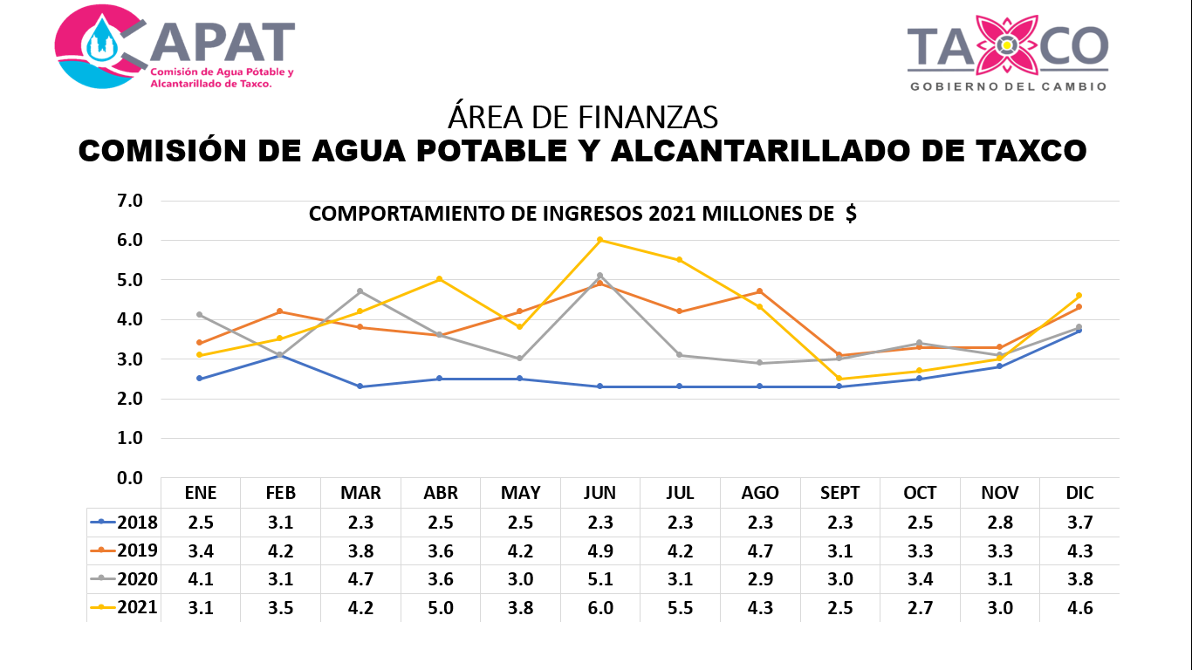

 |  |  |  | Q

INGRESOS EN EL AÑO 2020 POR 42.9 MILLONES

EN EL AÑO 2021 EXISTE UN INGRESO DE 48.2 MILLONES.

EN EL AÑO 2020 EXISTE UN PORCENTAJE DE INGRESO DEL 91.27% EN COMPARACION CON LOS INGRESOS DEL AÑO 2019

Elaborado por | Revisado por | Aprobado por | Vo. Bo.

Arq. Galdino Hernandez Diaz | L.C. Lucia Herrera Sotelo. | C. Juan Carlos Embriz Avilez | CP. Bulmaro Mundo Reyna

Director Operativo y Area Tecnica | Director Administrativo y Financiero | Director General | Órgano de Control Interno

COMISIÓN DE AGUA POTABLE Y ALCANTARILLADO DE TAXCO

4.7.5.ED

REPORTE DE AVANCE DEL PROGRAMA OPERATIVO ANUAL

ADMINISTRACIÓN Y FINANZAS

EL GASTO DE LUZ EN EL AÑO 2020 FUE DE $12,131,551.00 PESOS

EL GASTO DE LUZ EN EL AÑO 2021 ES DE $8,776,490.00

REPORTE DE AVANCE DEL POA EL GASTO DE LUZ DEL AÑO 2021 REPRESENTA UN 72.34 % , ES DECIR UN 27.66 % MENOS FRENTE A LO GASTADO EN 2020,

Elaborado por | Revisado por | Aprobado por | Vo. Bo.

Arq. Galdino Hernandez Diaz | L.C. Lucia Herrera Sotelo. | C. Juan Carlos Embriz Avilez | CP. Bulmaro Mundo Reyna

Director Operativo y Area Tecnica | Director Administrativo y Financiero | Director General | Órgano de Control Interno

COMISIÓN DE AGUA POTABLE Y ALCANTARILLADO DE TAXCO

4.7.5.ED

REPORTE DE AVANCE DEL PROGRAMA OPERATIVO ANUAL

AREA OPERATIVA

PRODUCCION DE AGUA POTABLE EN M3 POR MES 2021
 | M3 2020 | M3 2021 | META 2021
ENERO | 130059 | 211720 | 241000
FEBRERO | 186925 | 182037 | 241000
MARZO | 227426 | 197318 | 241000
ABRIL | 193428 | 170694 | 241000
MAYO | 186451 | 158354 | 241000
JUNIO | 205252 | 169068 | 241000
JULIO | 186601 | 154274 | 241000
AGOSTO | 233831 | 255618 | 241000
SEPTIEMBRE | 232506 | 246188 | 241000
OCTUBRE | 215426 | 195522 | 241000
NOVIEMBRE | 222660 | 219656 | 241000
DICIEMBRE | 209669 | 289948 | 241000

EXISTE UNA DISMUNICION EN LA APLICACIÓN DE QUIMIOS AL POTABILIZAR EL AGUA, LO QUE NO SIGNIFICA QUE EL AGUA HAYA PERDIDO CALIDAD EN SU POTABILIZACION

Elaborado por | Revisado por | Aprobado por | Vo. Bo.

Arq. Galdino Hernandez Diaz | L.C. Lucia Herrera Sotelo. | C. Juan Carlos Embriz Avilez | CP. Bulmaro Mundo Reyna

Director Operativo y Area Tecnica | Director Administrativo y Financiero | Director General | Órgano de Control Interno

